Progetto
Laboratorio Scientifico Tecnologico Automazione Industriale
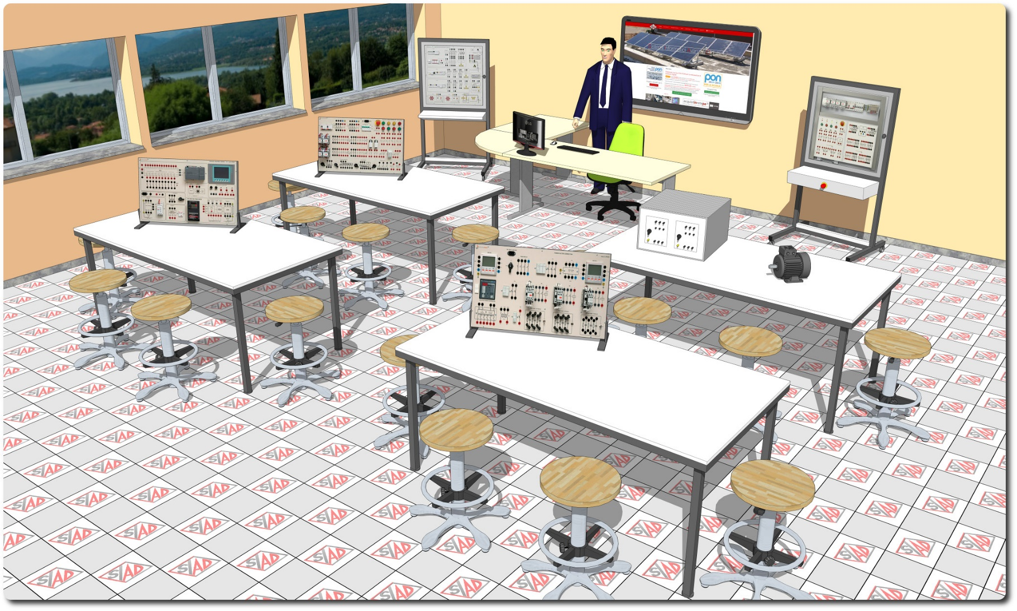
Descrizione Progetto (minore di 1300 caratteri)
OBIETTIVI E FINALITÀ DELLA SOLUZIONE L’utilizzo di apparecchiature didattiche integrative alla formazione teorica dei tecnici permette di raggiungere in tempi ridotti le abilità e le conoscenze previste e permette la realizzazione di applicazioni in svariati settori, con competenza sui materiali e le tecnologie costruttive dei sistemi elettronici ed elettrotecnici. Il progetto prevede l’utilizzo di apparecchiature, strumentazione e software in grado di facilitare gli studenti nella comprensione dei concetti teorici inerenti: - Messa in sicurezza e gestione dell'energia elettrica nei posti di lavoro; - Controllo motori CA e CC; - Programmazione macchinari; - Supervisione dei cicli di lavoro; - Automazione elettropneumatica; - Gestione della potenza reattiva dei carichi. LA SOLUZIONE È COMPOSTA DA: Il laboratorio è composto da arredi, pannelli di sperimentazione di impianti, motori, strumentazione, kit per attività di cablaggio, PLC, Schermo interattivo con PC docente.

Click qui per la Matrice Acquisti
Click qui per il riepilogo delle Spese Generali

